表说明
一个服内每个活动都有对应的三个阶段
阶段A： 开服活动阶段 相关字段 “开服天数”
阶段B: 循环活动阶段 相关字段 “月循环”
阶段C： 合服活动阶段 相关字段 "合服几天后开启"

字段解释
活动时长：指单次活动的开始到结束所用时长
等级限制：等级满了这个等级才会后端才会开启该活动，部分前端和后端会不一致
开服天数：指开服活动阶段中，开服第几天开启该活动
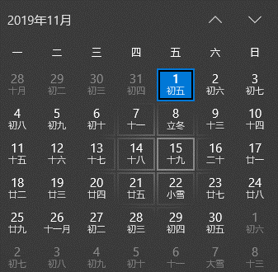
月循环： 1，6；2，5 指第一周第六天和第二周第五天 开启活动。周的所在月按照这周一的所在月计算
合服几天后开启：指合服活动阶段， 合服几天后开启该活动
日期： 当日直接开启活动
开服几天后进入月循环： 指服务器开启几天后进入 循环活动阶段，且 开服天数+活动时长<开服几天后进入月循环

附加规则
1.合服14天后，重新进入月循环
2.只会在对应阶段开启对应活动，即进入月循环前，不会开启月循环活动， 合服活动开启14天内，也不会开启活动。
3. 服务器进入月循环阶段，若该服务器没有经历过这个活动的开启天，则不会开启该活动
 | 例： 服务器A十一月一号开服，十四号进入月循环，则该服务器不会开启 十一号至十七号的活动

